Sheet1
number | Bug | Mô tả | hinh ảnh
1 | Man hinh chờ Vừa mới vào báo TK chưa đăng kí xong đứng luôn | cài đặt xong Vào game bảo TK chưa đăng kí Song freeze.Chờ một thời gian nữa tầm 3 phút báo mất kết nối với máy chủ vui lòng thử lại vẫn không đc |  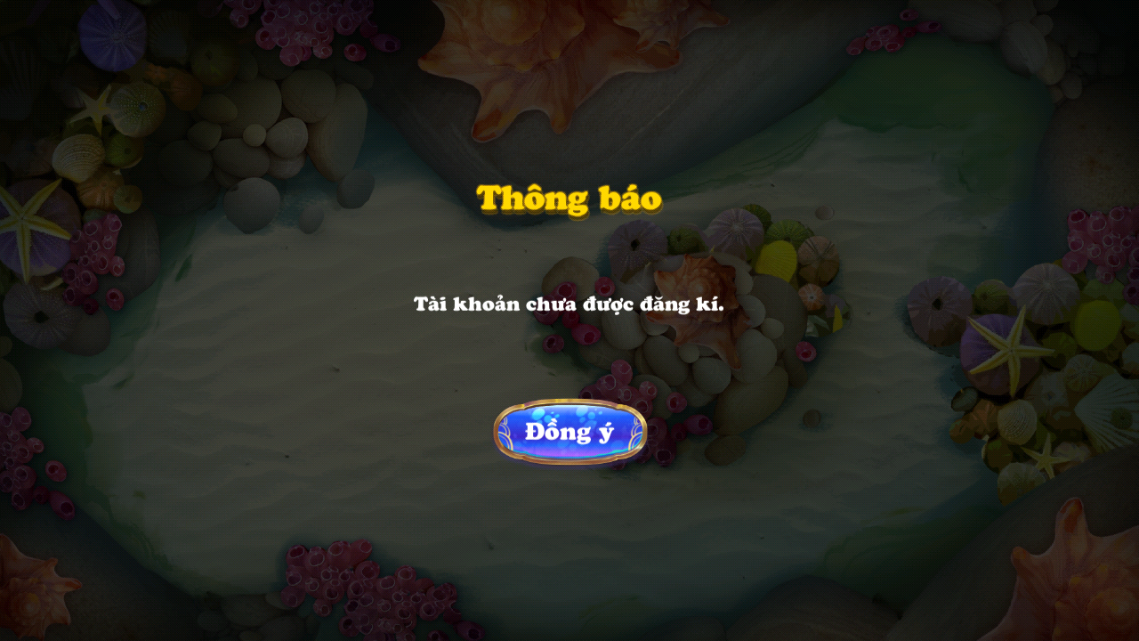
2 | Nạp SMS | nạp thì cú pháp: MW CA8 NAP10 1828926697428564 không nhận đc tiền mà thông báo lỗi Nội dung lỗi "Tai khoan cua ban khong dung. Lien he: 0964.22.26.28 de duoc tro giup" có thể do server dev khong kết nối SMS vào TK.Làm sao đẻ test chính xác

